Sheet1
新疆财经大学团委教学一体机采购清单及详细参数
序号 | 品名 | 技术参数及规格 | 单位 | 数量 | 单价（元） | 总金额（元） | 所供品牌及型号 | 参考图片 | 使用部门 | 使用用途
1 | 教学一体机 | 品牌型号：JAV 85英寸Winds8G+128G+推车（带滚轮的支架） 屏幕尺寸：85英寸 品牌：JAV 型号：LED85J269 颜色：灰色 显示 亮度：300cd/㎡ 接口 HDMI接口：支持 DP接口：不支持 VGA接口：支持 Type-C:不支持 USB扩展/充电：支持 DVI接口：不支持 规格 产品尺寸：长1953mm，宽1152mm，高88mm 商品毛重：89.0kg 电源类型：内置电源 是否支持壁挂：支持 支架底座：普通 是否内置音箱：内置音箱 参数 类型：触控屏 分辨率：3840*2160 特性：无线投屏 屏幕刷新率：60Hz 曲率：平面 面板：IPS技术 屏幕比例：16：9 接口：USB扩展/充电，音频/耳机输出，其他，HDMI，VGA 对比度：4000：1 售后服务：1年质保 | 台 | 11 |  |  |  | 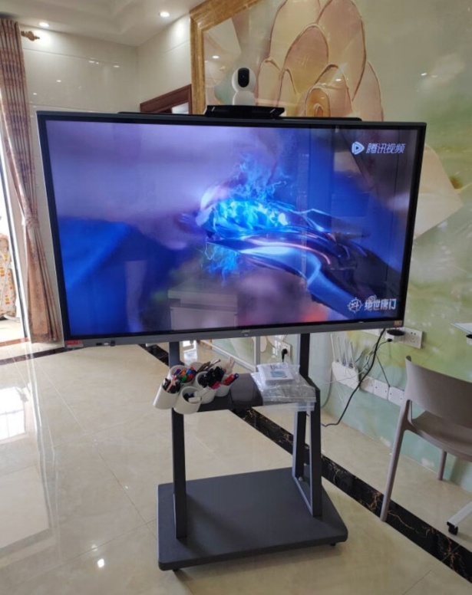 | 新疆财经大学团委 | 第二课堂成绩单展示及平台操作使用
合计 |  |  |  | 11
*备注：供应商须完全响应采购需求清单及详细参数，须上传营业执照、采购报价单（报价单须注明所供产品品牌、型号及报价，报价包含运费、安装调试、发票税费等费用）、质保和售后服务承诺函等材料，以上材料均需加盖公章，否则竞价无效。

